Sheet1
id | name | points
1 | 孙爱国 | 80
2 | 周抗美 | 79
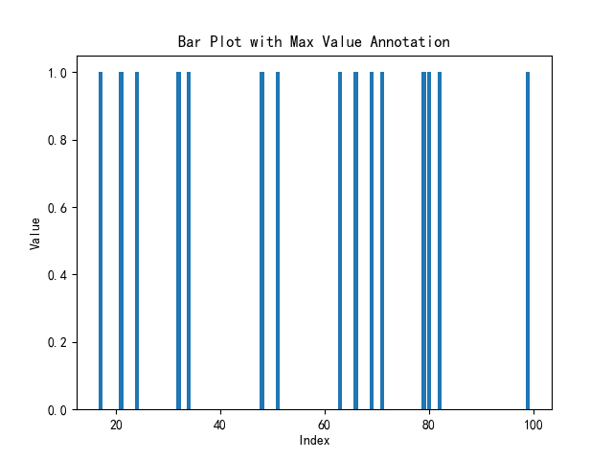
3 | 周伟 | 32
4 | 李杰 | 34
5 | 周中北 | 51
6 | 王大 | 69
7 | 李伟 | 99
8 | 钱杰 | 63
9 | 郑超 | 82
10 | 郑超 | 17
11 | 吴伟 | 21
12 | 吴伟 | 66
13 | 吴杰 | 24
14 | 吴超 | 48
15 | 禄中北 | 71

